Gráfico 01
Gráfico 1– Evolução do Número de Salas no Brasil – 1971 a 2016

 | Bilheteria |  | Salas
1971 | 203020339 | 1971 | 2154
1972 | 191489250 | 1972 | 2648
1973 | 193377651 | 1973 | 2690
1974 | 201291002 | 1974 | 2676
1975 | 275380446 | 1975 | 3276
1976 | 250530851 | 1976 | 3161
1977 | 208336002 | 1977 | 3156
1978 | 211657024 | 1978 | 2973
1979 | 191908000 | 1979 | 2937
1980 | 164773000 | 1980 | 2365
1981 | 138892000 | 1981 | 2244
1982 | 127913000 | 1982 | 1988
1983 | 106536000 | 1983 | 1736
1984 | 89936000 | 1984 | 1553
1985 | 91300000 | 1985 | 1428
1986 | 127603000 | 1986 | 1372
1987 | 116939000 | 1987 | 1399
1988 | 108567000 | 1988 | 1423
1989 | 110072000 | 1989 | 1520
1990 | 95101000 | 1990 | 1488
1991 | 95093000 | 1991 | 1511
1992 | 75000000 | 1992 | 1400
1993 | 70000000 | 1993 | 1250
1994 | 75000000 | 1994 | 1289
1995 | 85000000 | 1995 | 1033
1996 | 62000000 | 1996 | 1365
1997 | 52000000 | 1997 | 1075
1998 | 70000000 | 1998 | 1300
1999 | 70000000 | 1999 | 1350
2000 | 72000000 | 2000 | 1480
2001 | 75000000 | 2001 | 1620
2002 | 90865988 | 2002 | 1635
2003 | 105031457 | 2003 | 1817
2004 | 117451863 | 2004 | 1997
2005 | 93602863 | 2005 | 2045
2006 | 90283635 | 2006 | 2095
2007 | 89319290 | 2007 | 2160
2008 | 80288889 | 2008 | 2278
2009 | 96595506 | 2009 | 2110
2010 | 109149353 | 2010 | 2206
2011 | 125518802 | 2011 | 2352
2012 | 130943514 | 2012 | 2517
2013 | 121728465 | 2013 | 2678
2014 | 136513500 | 2014 | 2833
2015 | 173022509 | 2015 | 3005
 | 184324379 | 2016 | 3160

Gráfico 02
Gráfico 2 – Crescimento do número de salas por Faixa Populacional de Municípios – 2010 a 2016

 | Menos de 20.000 | 20.001 a 100.000 | 100.001 a 500.000 | acima de 500.000
2010 | 9 | 213 | 644 | 1340
2011 | 7 | 233 | 730 | 1382
2012 | 6 | 220 | 823 | 1468
2013 | 5 | 223 | 858 | 1592
2014 | 5 | 232 | 956 | 1640
2015 | 5 | 221 | 1034 | 1745
2016 | 5 | 214 | 1124 | 1817

Gráfico 03
Gráfico 3 – Evolução dos Recursos de Fomento Direcionados ao Prêmio Adicional de Renda (PAR) de 2005 a 2016

 | Valor Distribuído | Empresas | Complexos | Salas
2005 | 120000 | 3 | 4 | 6
2006 | 869060 | 11 | 16 | 24
2007 | 1700134 | 22 | 30 | 43
2008 | 2088000 | 31 | 48 | 68
2009 | 2498280 | 34 | 51 | 77
2010 | 2948663 | 57 | 82 | 121
2011 | 2094439 | 60 | 89 | 128
2012 | 2059288 | 58 | 41 | 83
2013 | 2585662.05 | 43 | 62 | 91
2014 | 3000000 | 53 | 66 | 87
2015 | 3000000 | 63 | 78 | 103
2016 | 3000000 | 58 | 70 | 89

Gráfico 04
Gráfico 4 – Salas Aberturas por UF

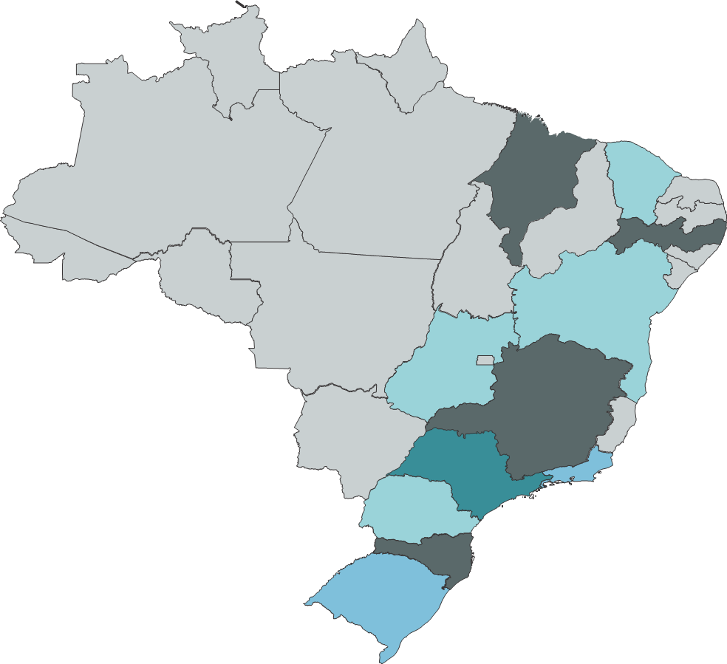

 | H25 | Não abriu salas
 | H26 | Abriu mais de 5 salas
 | H27 | Abriu mais de 10 salas
 | H28 | Abriu mais de 15 salas
 | H29 | Abriu mais de 30 salas
 | H30 | Abriu mais de 50 salas

Gráfico 05
Gráfico 5 – Comparativo Salas Abertas, Reabertas e Ampliadas por Porte dos Municípios e Região – 2015 e 2016

 | 2016 |  | 2015
Grande Porte Centro-Oeste | 7 | 0 | 9
Grande Porte Nordeste | 19 | 0 | 30
Grande Porte Norte | 0 | 0 | 15
Grande Porte Sudeste | 48 | 0 | 66
Grande Porte Sul | 5 | 0 | 2
Médio Porte Centro-Oeste | 6 | 0 | 8
Médio Porte Nordeste | 24 | 0 | 21
Médio Porte Norte | 0 | 0 | 19
Médio Porte Sudeste | 35 | 0 | 52
Médio Porte Sul | 25 | 0 | 7
Pequeno Porte Centro-Oeste | 3 | 0 | 0
Pequeno Porte Nordeste | 4 | 0 | 7
Pequeno Porte Norte | 4 | 0 | 0
Pequeno Porte Sudeste | 6 | 0 | 26
Pequeno Porte Sul | 7 | 0 | 8

Gráfico 5
 | 2016 |  | 2015
Grande Porte Centro-Oeste | 7 | 0 | 9
Grande Porte Nordeste | 19 | 0 | 30
Grande Porte Norte | 0 | 0 | 15
Grande Porte Sudeste | 48 | 0 | 66
Grande Porte Sul | 5 | 0 | 2
Médio Porte Centro-Oeste | 6 | 0 | 8
Médio Porte Nordeste | 24 | 0 | 21
Médio Porte Norte | 0 | 0 | 19
Médio Porte Sudeste | 35 | 0 | 52
Médio Porte Sul | 25 | 0 | 7
Pequeno Porte Centro-Oeste | 3 | 0 | 0
Pequeno Porte Nordeste | 4 | 0 | 7
Pequeno Porte Norte | 4 | 0 | 0
Pequeno Porte Sudeste | 6 | 0 | 26
Pequeno Porte Sul | 7 | 0 | 8

Gráfico 6
Gráfico 6 – Salas Inauguradas em Novos Complexos – Destaques

170 salas inauguradas em novos complexos
 | X | 85% | X | 51% | X | 54%
 | y | 15% | y | 49% | y | 46%

 | X | 100% |  |  | X | 42%
 | y | 0% |  |  | y | 58%

85%
51%

das salas em complexos com até 5 salas
são salas com projeção em 3D

42%
54%

das salas foram abertas em cidades de médio porte
das salas enquadaram-se no RECINE

Gráfico 07
Gráfico 7 – Tecnologia de Projeção das Novas Salas

 | 3D | Apenas 2D
AFA Cine Ritz Perim Center | 2 | 1
ARAUJO Multiplex Boulevard Botucatu | 2 | 1
Arcoplex Shopping Gravataí | 1 | 4
Biblioteca Roberto Santos | 0 | 1
Centerplex Cine Guararema | 1 | 0
Centerplex Grand Shopping Messejana | 2 | 3
Centro Cultural São Paulo | 0 | 2
Centro De Formação Cultural de Cidade Tiradentes | 0 | 1
CEU Aricanduva | 0 | 1
CEU Butantã | 0 | 1
CEU Caminho do Mar | 0 | 1
CEU Feitiço da Vila | 0 | 1
CEU Jacanã | 0 | 1
CEU Jambreiro | 0 | 1
CEU Meninos | 0 | 1
CEU Parque Veredas | 0 | 1
CEU Paz | 0 | 1
CEU Perus | 0 | 1
CEU Quinta do Sol | 0 | 1
CEU São Rafael | 0 | 1
CEU Três Lagos | 0 | 1
CEU Vila Atlântica | 0 | 1
CEU Vila do Sol | 0 | 1
Cine + Arte Tanópolis | 0 | 1
Cine A Bragança Paulista (Parque Mall) | 3 | 0
Cine Banguê | 0 | 1
Cine Bragança Garden Shopping | 4 | 0
Cine Gracher Shopping | 2 | 1
Cine Laser Barra do Garças | 1 | 2
Cine Santa Cruz | 1 | 1
Cine Sercla Rio Grande (Partage Shopping) | 2 | 3
Cine Uniplex Pirassununga | 0 | 2
Cineflix Cantareira Norte Shopping | 3 | 2
Cineflix Londrina | 3 | 2
Cineflix Shopping Sul | 3 | 3
Cinemais Jardim Norte Shopping | 3 | 3
Cinemark Camaçari (Boulevard Shopping) | 4 | 1
Cinemark Juazeiro (Juá Garden Shopping) | 4 | 0
Cinemark Shopping Catuaí Palladium | 4 | 2
Cinemaxx Unapark Shopping | 2 | 0
Cinemaxxi Cidade Luz | 2 | 0
Cineplus Emacite Mafra | 1 | 0
Cinépolis Plaza Shopping Carapicuíba | 3 | 2
Cinépolis Shopping Cerrado | 4 | 3
Cinesercla Cajazeiras | 2 | 2
Cinesystem Paulista North Way Shopping | 4 | 4
GNC Criciúma (Cinema Nações Shopping) | 3 | 3
Itacine | 1 | 0
Josué's Cine Pains | 0 | 1
KINOPLEXShopping Nova Iguaçu | 3 | 4
...

Gráfico 8
Gráfico 8 – Salas por UF – 2016

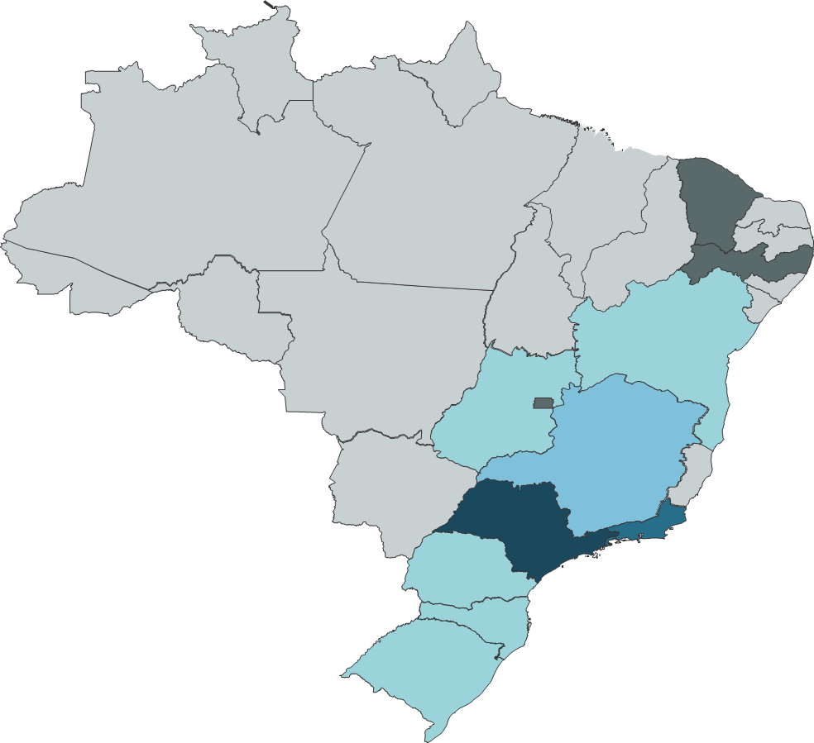

 | J28 | Menos de 80 salas
 | J29 | Entre 80 e 100 salas
 | J30 | Entre 100 e 200 salas
 | J31 | Entre 200 e 300 salas
 | J32 | Entre 300 e 500 salas
 | J33 | Acima de 500 salas

Gráfico 9
Gráfico 9 – Habitantes por Sala - 2016
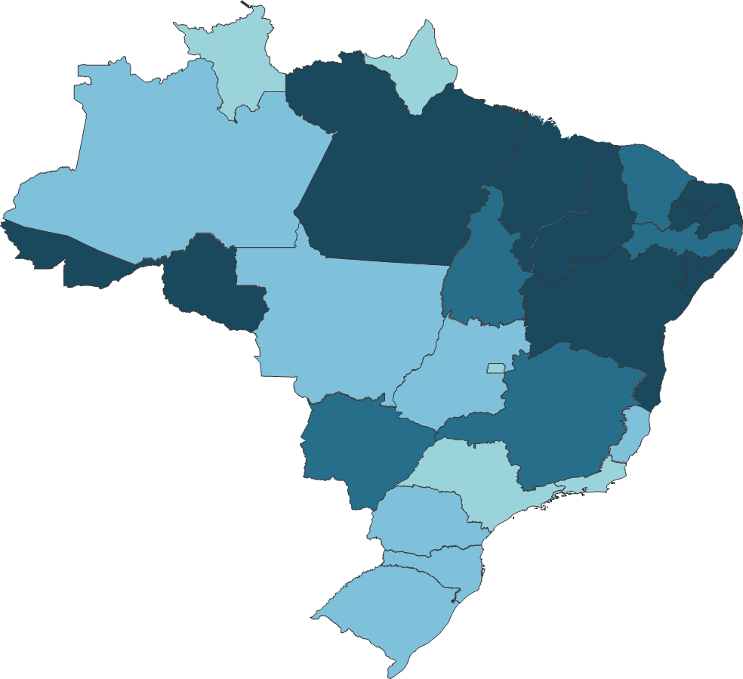

 | H23 | Menos de 30 mil habitantes por sala
 | H24 | Entre 50 mil e 80 mil habitantes por sala
 | H25 | Entre 80 mil e 100 mil habitantes por sala
 | H26 | Acima de 100 mil habitantes por sala

